Invoer en resultaten

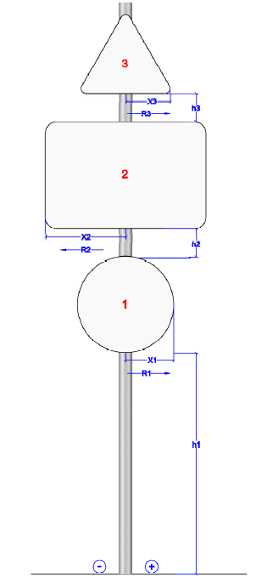
Invoer en resultaten

Bij het plaatsen van borden A t/m E steeds 100% kracht nemen = 1 steun
Enkel rechthoekige borden kunnen meerdere steunen hebben (hou rekening met breedte)
Meer dan 3 rechthoekinge borden (wegwijzers) herleiden tot 1 groot rechthoeking bord
Rechthoekige borden B>=1100 en wegwijzers B>=850 steeds op 2 steunen

 |  | Aantal steunen | Diameter | Tijdelijke buiging | Uitwijking
Resultaten | 100% kracht | 1 | VAKWERK
bij gebruik van | 50% kracht | 2 | 114 | TDB3 | 5.31 | Niet botsvriendelijk
steunen | 30% kracht | 3 | 114 | TDB2 | 3.54 | Niet botsvriendelijk

 |  | Vorm van bord |  |  | Afmetingen
INVOER | Bord1 | Rechthoek |  | Hor. Zijde B (mm): | 3500
 |  |  |  | ver.zijde H (mm): | 1000
 |  | Hoogte onderkant = h1 (mm): |  |  | 1000
 |  | X1 (mm) |  |  | 0
 | Bord2 | Rond |  | Diameter (mm) : | 1100

 |  | Afstand tussen bord 1 en bord 2 = h2 (mm): |  |  | 30
 |  | X2 (mm) |  |  | 0
 | Bord3 | Driehoek |  | Zijde▲ (mm): | 0
 |  |  |  | Zijde▼ (mm): | 0
 |  |  |  |  | 30
 |  | X3 (mm) |  |  | 0

Resultaten | keuzen van vakwerken |  | 0.50 | 0.75 | 1.00
bij gebruik van |  | 2 palen | mogelijk | mogelijk | mogelijk | Mate van botsvriendelijkheid in onderzoek
vakwerk |  | 3 palen | mogelijk | mogelijk | mogelijk

De gebruiker wordt verondersteld de berekeningswijze volgens de NBN EN 12899-1 en PTV 662 volledig te beheersen.
Het verkeerd gebruik van de rekenmodule en het fout dimensioneren van steunen en bijhorende sokkel door de ontwerper legt geen enkele verantwoordelijkheid bij de Vlaamse Overheid.

Sokkelberekening
Berekening van de sokkel

H
B
D
Geef de afmetingen | H = | 0.80 | m
van de sokkel | B (evenwijdig) = | 0.60 | m
hier in | D (loodrecht) = | 0.60 | m
 | VOLUME = | 0.29 | m³

 |  | k
 | fijn zand | 2,800
 | vochtige klei | 5,200
 | grof zand | 6,700
 | droge klei | 7,200

Selecteer de ondergrond | k = | 6,700
 | g = | 9.81 | N/kg
 | M = | 2400 | kg/m³ x VOLUME

 | Mst = | 4.132 | kNm

 | Gewicht sokkel | 691.2 | kg

Aantal steunen: |  | 1 steun | 2 steunen | 3 steunen
 | Mb = | 5.823 | 2.911 | 1.941 | kNm
 | Mst = | 4.132 | 4.132 | 4.132 | kNm

Resultaat per steun | Mst < 1,5 Mb | not OK | not OK | OK

De gebruiker wordt verondersteld de berekeningswijze volgens de NBN EN 12899-1 en PTV 662 volledig te beheersen.
Het verkeerd gebruik van de rekenmodule en het fout dimensioneren van steunen en bijhorende sokkel door de ontwerper legt geen enkele verantwoordelijkheid bij de Vlaamse Overheid.

